Príloha č. 1
Príloha č. 1 - Opis predmetu zákazky vo výzve č. 68 "Vybavenie posteľami a matracmi"

Predmet zákazky je potrebné dodať najneskôr do 25 kalendárnych dní odo dňa nadobudnutia účinnosti kúpnej zmluvy (uchádzač v rámci rozhodného kritériá môže ponúknuť aj kratšiu lehotu dodania v celých kalendárnych dňoch).

Pol. číslo | Názov položky | Ilustračný obrázok | Technická špecifikácia
1 | Drevená posteľ v celkovom množstve 35 ks | 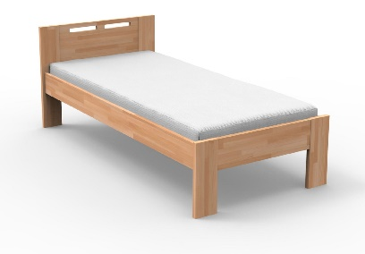 | Posteľný rám, materiál: masívne drevo, nosnosť min. 150 kg, nohy hranatý tvar, plocha lôžka 90 cm x 200 cm, šírka rámu postele od 90 cm do 100 cm, dlžka rámu postele od 200 cm do 210 cm, úchyty pre pevný rošt, výška postele od spodnej hrany bočného rámu po zem min. 40 cm - max. 50 cm, výška čela postele pri hlave od hornej hrany po zem min. 85 cm - max. 95 cm, výška čela postele pri nohách od hornej hrany po zem musí byť vo výške max. bočného rámu postele.
2 | Rošt latkový v celkovom množstve 35 ks | 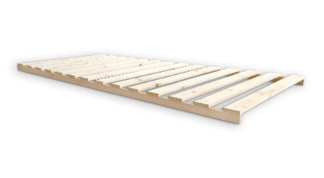 | Latkový rošt v pevnom ráme, konštrukčný materiál masívne drevo, nosnosť roštu min. 150 kg, konštrukčné rozmery podľa rozmerov ponúkanej postele v položke č. 1
3 | Matrac sendvičový v celkovom množstve 35 ks | 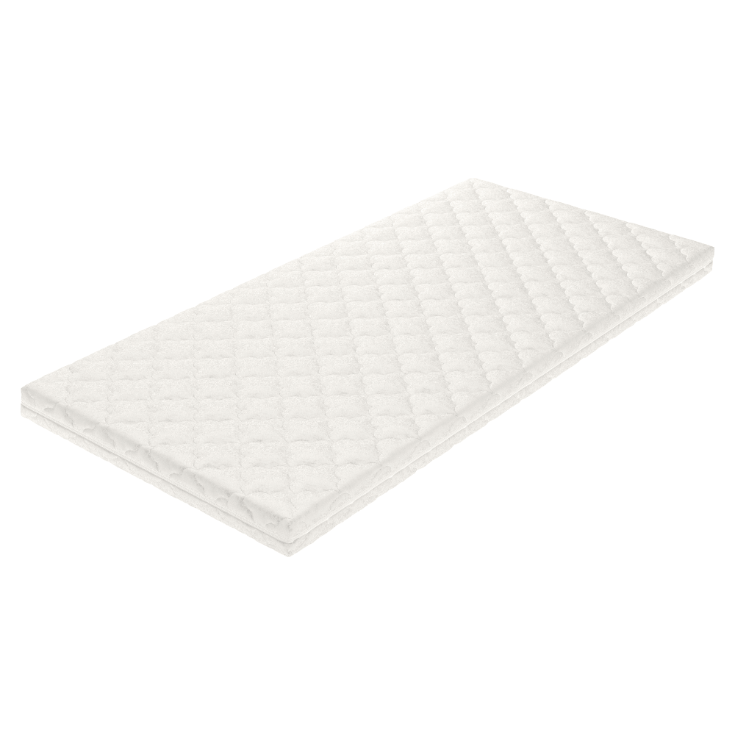 | Sendvičový matrac o rozmeroch, ktoré budú vyhovovať ponúkanej posteli (položka č. 1) a ponúkanému latkovému roštu v ráme (položka č. 2) ako príklad 90 x 200 cm, celková výška matraca min. 20 cm, pričom pri vložení matraca do posteľného rámu musí matrac presahovať bočný rám postele o min. 7 cm, materiál: min. PUR pena penový matrac hybridný, obsahujúvi min. pamäťovú penu a studenú HR penu, prípadne aj latexovú penu. Povrchová úprava poťahu matraca proti tvoreniu žmolkov, tuhosť 4-5 zo škály tuhosti T1-T5, nosnosť min. 150 kg. Poťah snímateľný,prateľný na min. 60 °C, PES vlákno min. 200g/m2, antialergénny. Dodanie každého matraca osobitne v ochrannom vákuovom balení.

Osobitné požiadavky na plnenie
· Ponuková cena vrátane dopravy, vykládky a vynesenia s umiestnením tovaru na miesto určenia, montovanie tovaru na mieste určenia v prípade dodania tovaru v nezmontovanom stave, bez požiadavky montáže postelí, tie sa požadujú dodať v nezmontovanom stave, odstránenie, odvoz a likvidácia obalových materiálov.
· Miestom dodania sú priestory ubytovne mestskej polície mesta Bratislavy, Kadnárová 96 v Bratislave, pričom miesto určenia je na prízemí.
· Verejný obstarávateľ požaduje dodanie nového tovaru so záručnou dobou - 24 mesiacov, pričom uchádzač zodpovedá za to, že tovar spĺňa kvalitatívne parametre podľa platných noriem, že nemá vady, ktoré by znižovali jeho hodnotu alebo schopnosť riadneho užívania.
· Dodanie tovaru je potrebné oznámiť minimálne dva pracovné dni vopred.
· Verejný obstarávateľ má právo odmietnuť prevzatie tovaru pre preukázateľné vady dodaného tovaru (napr. nedostatočná kvalita, nedodržanie špecifikácie a požiadaviek na tovar, poškodený obal tovaru a pod.).
· Verejný obstarávateľ si vyhradzuje právo vrátiť nepoškodený tovar v pôvodných obaloch do 14 dní od prevzatia tovaru ak zistí, že dodaný tovar nespĺňa ktorúkoľvek z požadovaných technických špecifikácií vyžadovaných kupujúcim alebo nespĺňa osobitné požiadavky na plnenie.
· Požaduje sa dodanie tovaru s dokumentáciou: technický/produktový list v rátane obrazového znázornenia, návod na použitie v slovenskom jazyku, záručný list a preberací protokol.

